Лист1
Bug-report
ID | 1 | 2 | 3 | 4
Summary | Строка Поиска по товарам перекрывает кнопки Просмотреные, Сравнить товары, Корзина на основной станице сайта https://exe.ua/ua/ при сильном увеличении экрана | Локализация на сайте над футтером Помилка у тексті ? Виділи її мишкою і натисніть Сtrl + F1 або клікніть по цьому блоку! | Локализация на сайте над футтером Помилка у тексті ? Виділи її мишкою і натисніть Сtrl + F1 або клікніть по цьому блоку! | В поле регистрации в строке Имя Фамилия можно ввести цифры
Pre conditioins | Открыть сайт https://exe.ua/ua/ | Открыть сайт https://exe.ua/ua/ | Открыть сайт https://exe.ua/ua/ | Открыть сайт https://exe.ua/ua/
Steps | Увеличить маштаб страницы до 500% | Изменить локализацию сайта на Рус язык | Изменить локализацию сайта на Eng язык | 1. Нажать на Кнопку Регистрации 2. В появившемся окне вводим Имя 3. Вводим Фамилию
Post conditioins
Expected Result | Поиск не закрывает Кнопки Просмотреные, Сравнить товары, Корзина | Ошибка в тексте? Выделите ее мышкой и нажмите Сtrl+F1 или кликните по этому блоку! | Error in the text? Select it with the mouse and press Ctrl + F1 or click on this block! | Запретить вводить в поля с Именем и Фамилией цифры
Actual Result | Строка Поиска по товарам перекрывает кнопки Просмотреные, Сравнить товары, Корзина | Ошибка локализации | Ошибка локализации | В поле регистрации в строке Имя Фамилия можно ввести цифры
Severity | Cosmetic | Cosmetic | Cosmetic | Low
Priority | Low | Low | Low | Low
Type | UI | UI | UI | Functional
Assigned | Voidenko | Voidenko | Voidenko | Voidenko
State | Open | Open | Open | Open
Date of Creation | 2022-07-14 | 2022-07-14 | 2022-07-14 | 2022-07-14
Environment | Windows 10 x64 Chrome Версия 103.0.5060.114 (Официальная сборка) | Windows 10 x64 Chrome Версия 103.0.5060.114 (Официальная сборка) | Windows 10 x64 Chrome Версия 103.0.5060.114 (Официальная сборка) | Windows 10 x64 Chrome Версия 103.0.5060.114 (Официальная сборка)

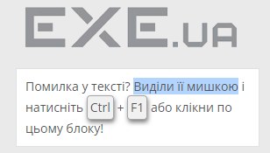
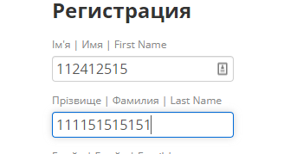
Screen

